Layout
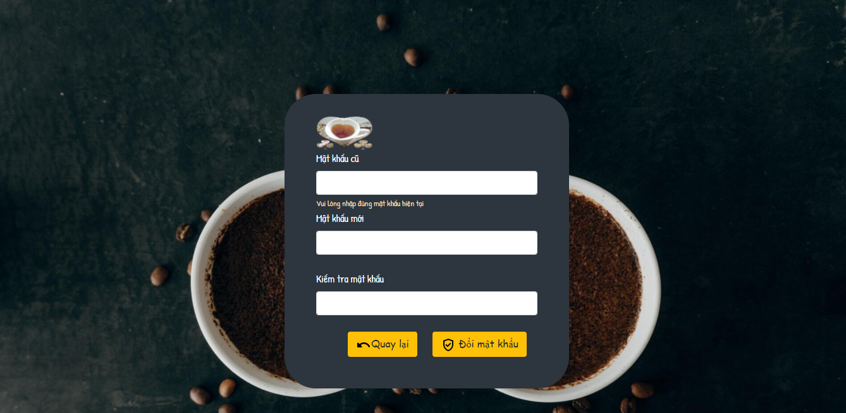
 | 1.1 Thông tin tài khoản

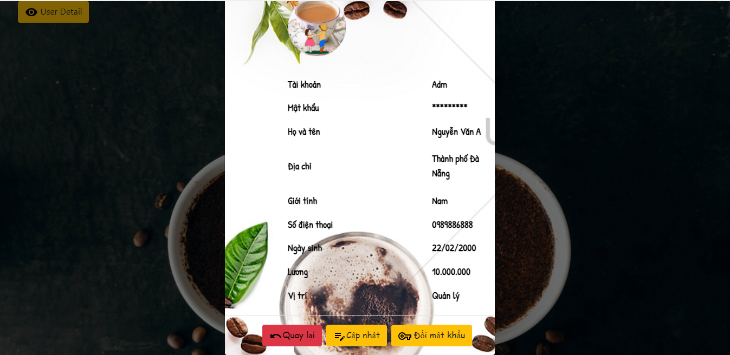

1.2 Đổi mật khẩu

